Trang tính1
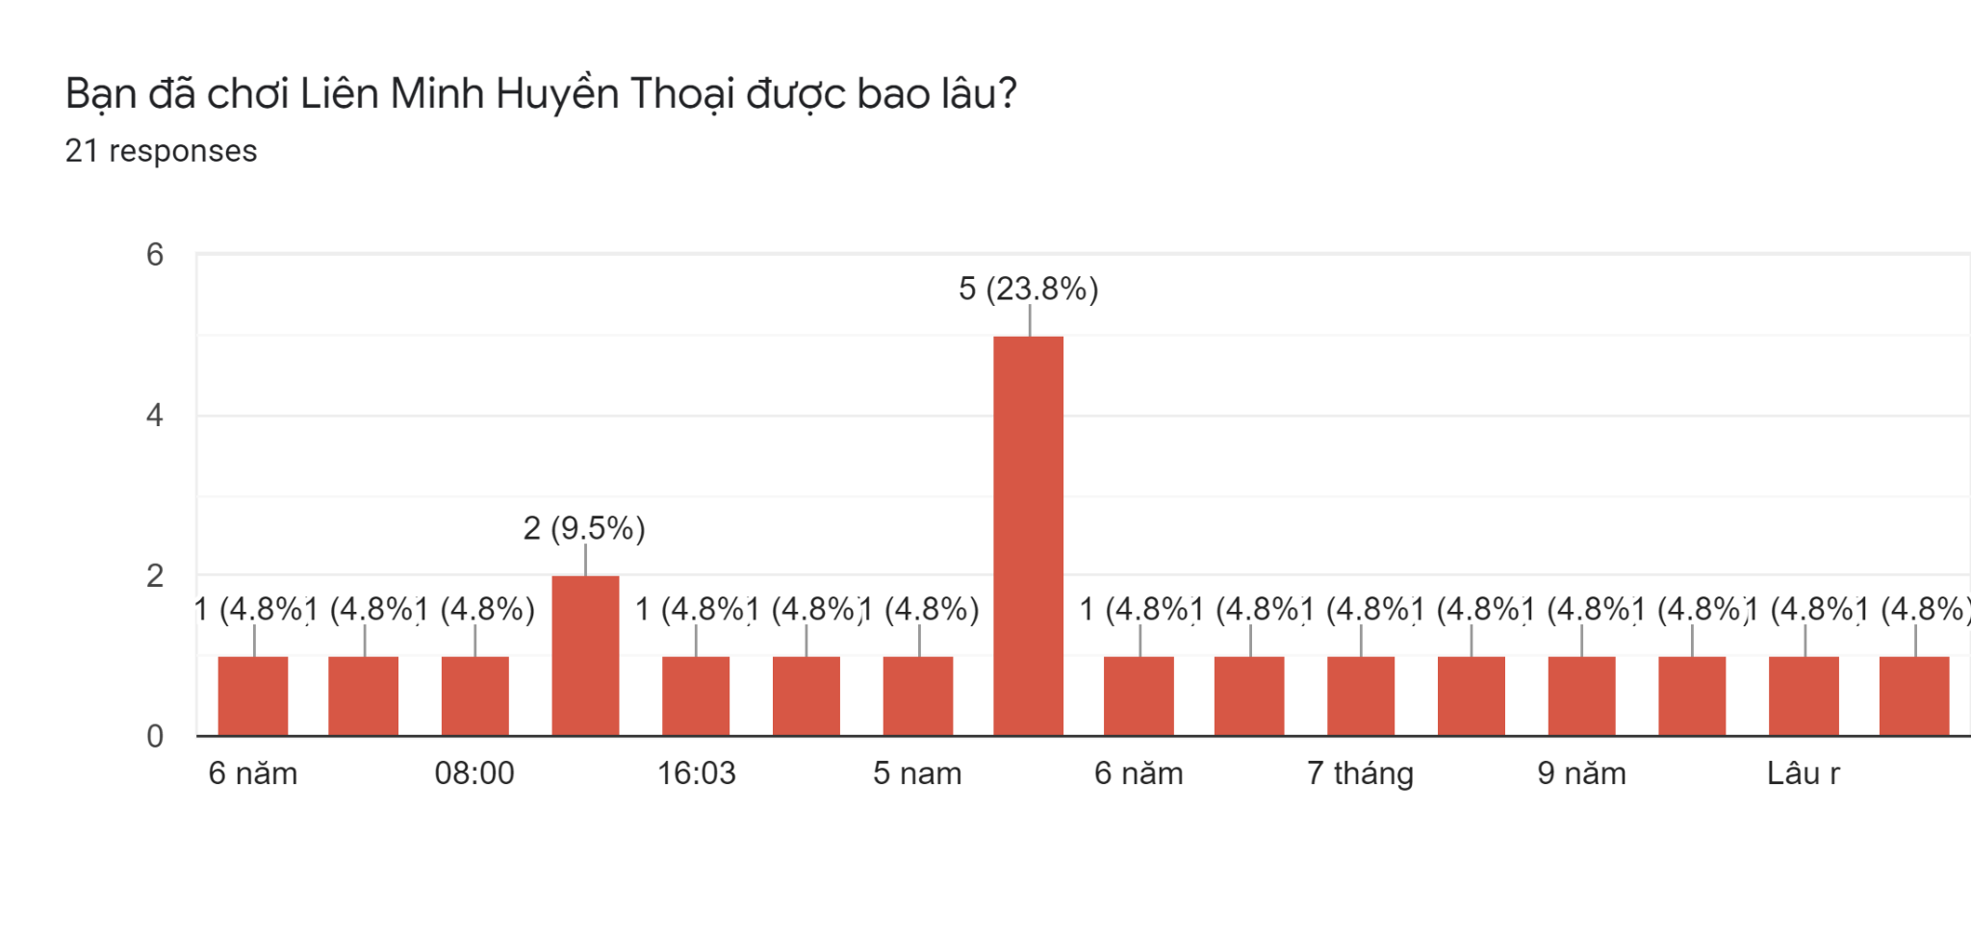
Tên những người khảo sát( hoặc Nick name) |  | Thời gian chơi trong ngày(giờ) | Ranking |  | Vị trí ưu thích | Những vị tướng thường xuyên chơi | Lý do vì sao mà bạn lại thích chơi những vị tướng đó (Ưu điểm)? | Những vị tướng ít hoặc không chơi | Lý do vì sao mà bạn lại không thích chơi những vị tướng đó (Nhược điểm)
Toyota vios |  | 7 | Vàng | 4 | Đường trên , đi rừng ,đường giữa | jayce twiste fate graves gragas leesin | có khả năng gánh team cao | skarner malphite yorick master yi garen | kĩ năng thấp
Phước Tường Nguyễn |  | 4 | Vàng | 4 | Đường giữa , hỗ trợ | Galio-Diana-Leona-Thresh-Morgana | Thích hợp cho việc giao tranh tổng+kiểm soát lane tốt | Zed-Quiyana-Jayce-Teemo-Tryndamere | Bị nó hành nhiều nên ghét =)
Nguyễn Văn Đại |  | 3 | Sắt | 1 | Đường trên | Garen, ngộ không, trydamere, akali, volibear | Vì nó khoẻ | Sona, karma, alista, yasuo, vex | nhiều kĩ năng khó
Hoàng |  | 3 | Bạc | 3 | Đường trên , đi rừng | Nasus, Mordekaiser, Leesin, Niddale, Nekko | dễ chơi | All AD | Máu giấy, cần farm mà rank tầm thấp mà rank Việt thì không cho phép farm
Đinh Tân |  | 4 | Vàng | 4 | Đường giữa , hỗ trợ | Fizz, kataria, Morgana, arhi, Gwen | Fizz, kata, arhi sốc dame nhanh mạnh, mor khống chế lâu | Singled, yasuo,riven,zed,camile | Ko thích lối chơi
Huy Cá Mập |  | 4 | Kim Cương | 6 | Đường giữa , đường trên | Galio, tf, xinzhao, ryze, renekton | Tại biết chơi mỗi con đấy | Amumu, nunu, anie | Không có tính đột biến
Hoang Anh |  | 5 | Bạch Kim | 5 | All lane | Yasuo , Arhi , Leeshin , Sena , Zed | Nhiều kĩ năng , khỏe , cân team được | Annie , singed, ivern ,taric,nunu | kĩ năng cơ bản , khó leo rank
Duy |  | 4 | Vàng | 4 | Đường Trên
Mai Thị Huyền |  | 5 | Vàng | 4 | Đi rừng
obama |  | 1 | Vàng | 4 | Đường giữa ,đường trên | zed, akali, oriana, jayce, sylas | sốc dame, ăn mạng dễ hoặc kiểm soát | all tướng ad | bấm đánh tay hay bị hụt
Đăng quang |  | 3 | Bạch Kim | 5 | All lane | Gwen, aatrox, sylas, yone, viego | Thích | Nhiều | Không hợp
Khang |  | 4 | Sắt | 1 | Đi rừng | Yasuo , leesin, jax ,vi, ekko | Khoẻ | Ashe | Yếu
Truong |  | 5 | Bạch Kim | 5 | Đường trên | Zed, Katarina, Jinx, Jhin, Kha’Zix | khoẻ, dễ chơi | Gangplank, Fiora, Riven, Lucian, Vayne | khó chơi
Bình |  | 2 | Vàng | 4 | Đi rừng | kayn, rengar,Kha'Zix,vi,graves | one shot one kill | sona, nami , nunu | không có sát lực nhiều hoặc yếu về cuối game
Hà Chi |  | 2 | Bạc | 3 | Hỗ trợ | brand , mor , ziggs , karma , lulu | nhiều khống chế | Yasuo , Zed , Ire , Lucian , Jinx | nhiều kĩ năng quá
HàLinh |  | 1 | Vàng | 4 | Đ rừng , Đường trên | Noctune , Hecrim , malphite,Tris, mor | Khỏe nhiều khống chế | Yasuo , Zed , Ire , Lucian , Jinx | nhiều kĩ năng quá
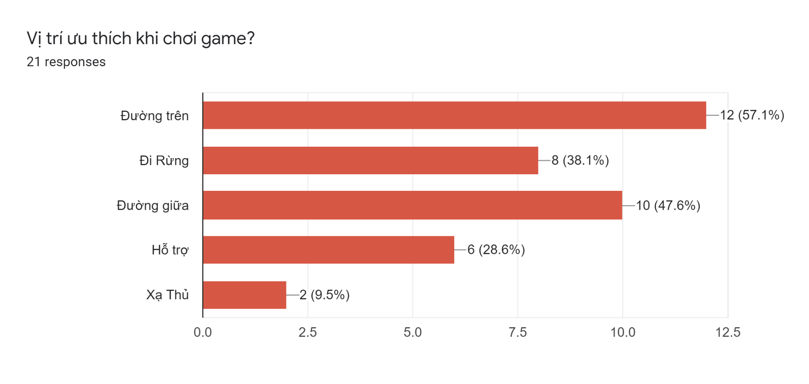
Hoan |  | 1 | vàng | 4 | Đi rừng | Noctune , Hecrim , malphite,Tris, mor | Khỏe nhiều khống chế | Yasuo , Zed , Ire , Lucian , Jinx | nhiều kĩ năng quá
Lộc |  | 4 | Kim cương | 6 | Đường trên | Gwen, aatrox, sylas, yone, viego | sốc dame, ăn mạng dễ hoặc kiểm soát
Thịnh |  | 4 | Sắt | 1 | Đường giữa , hỗ trợ
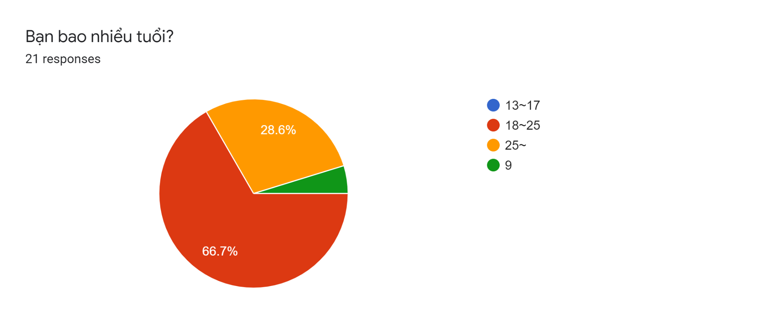
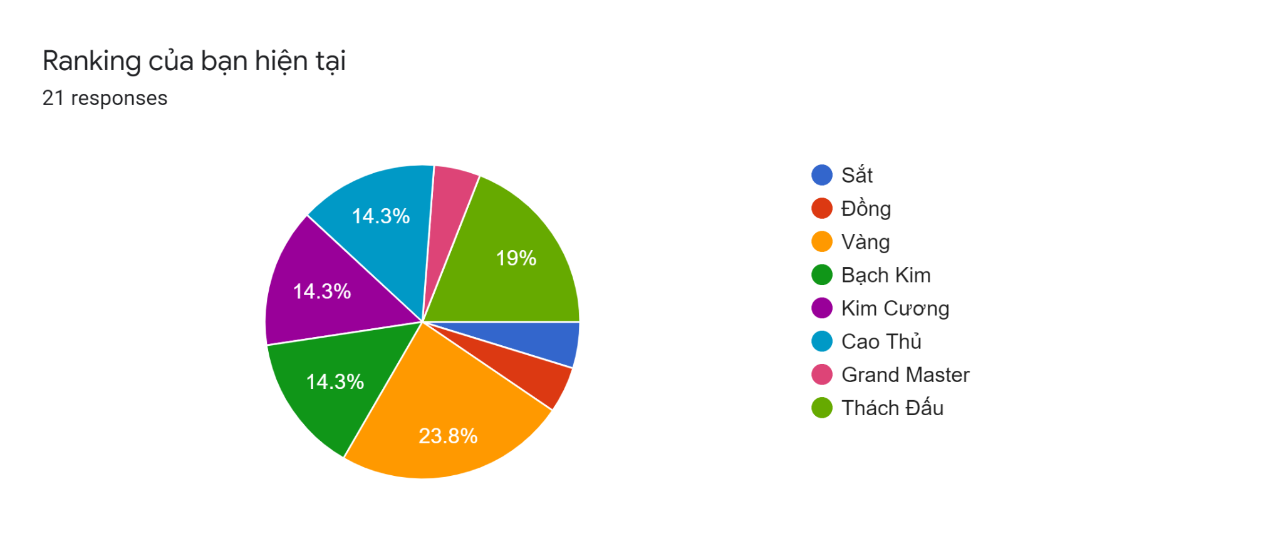
Quy đổi
1 | Sắt
2 | Đồng
3 | Bạc
4 | Vàng
5 | Bạch kim
6 | Kim cương

